关系图
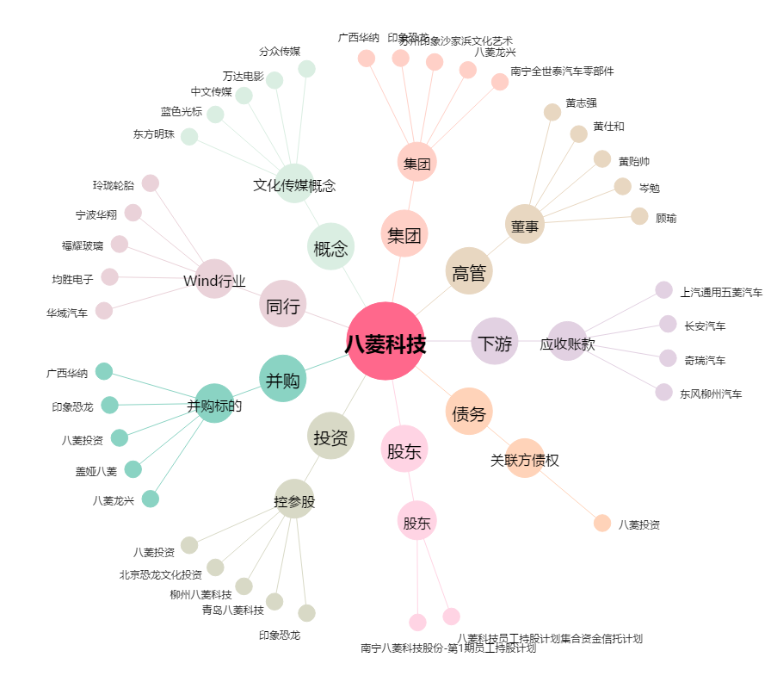
八菱科技[002592.SZ] - 关系概览图

